덕_2026
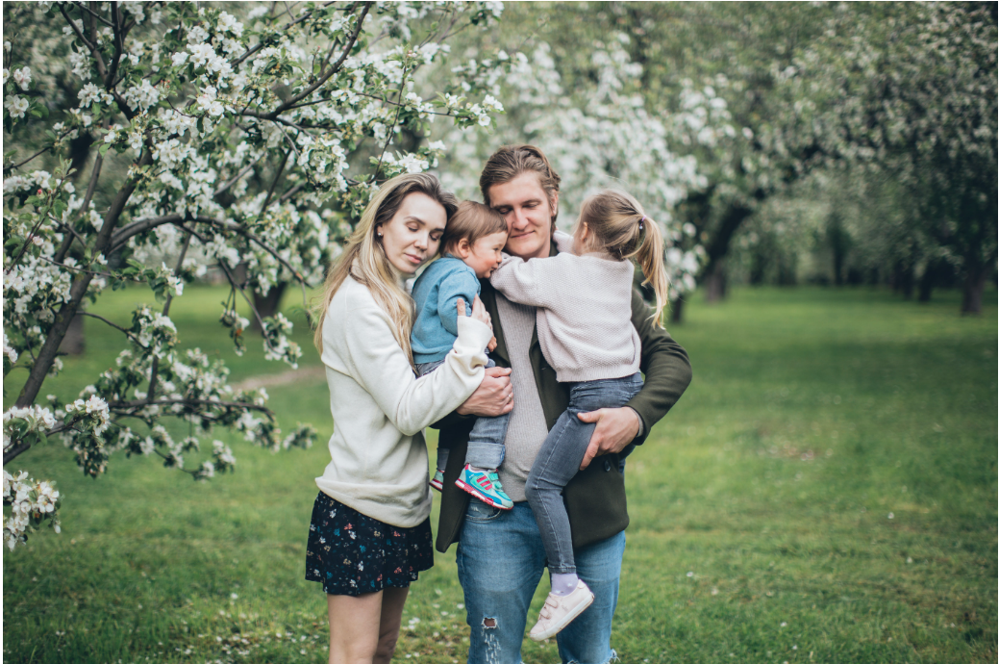
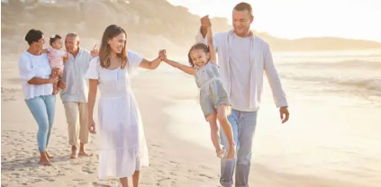
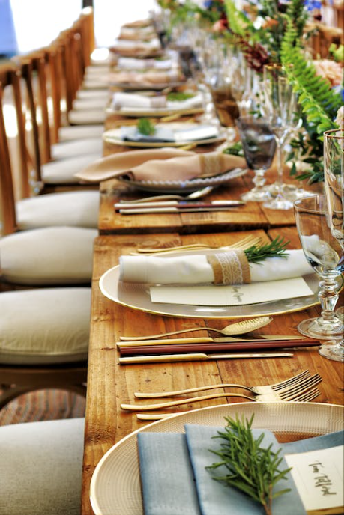
덕 2026년 연간계획

최종 목표
- 내가 원하는 시간에 원하는 사람과 원하는 것을 원하는 곳에서 먹고 있다.
- 100억 자산가
- 배운 지식을 나누는 삶
- 좋아하는 사람들과 월 1회 파티 모임
- 근처에 사는 부모님과 분기별 여행
- 친척들과 함께하는 가족 기업 및 사업


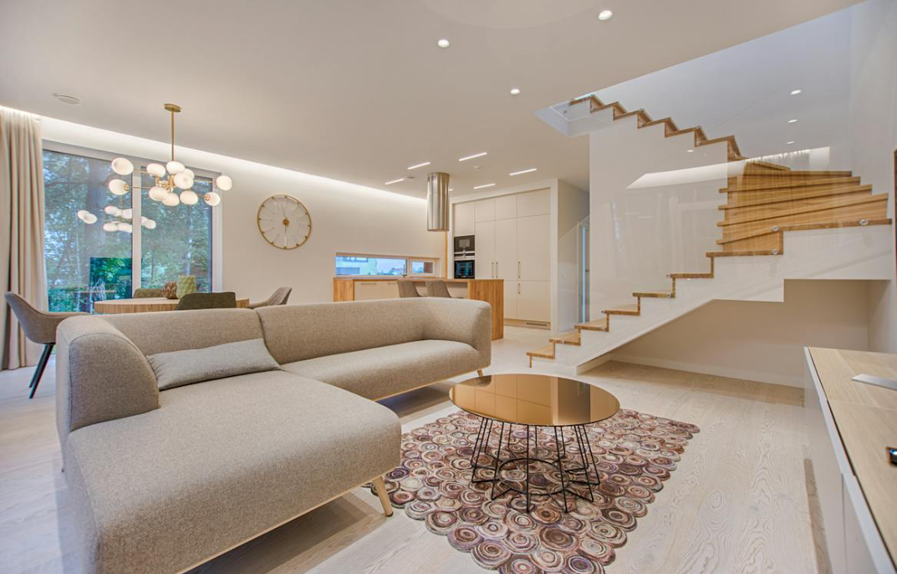
2026년 전략
- 나는 매년 성장한다
- 부동산 저평가를 알고 투자할 곳을 알고 있다
- 온라인 유통으로 억 매출을 달성하고 있다

1년 로드맵
분류 | 2026년 목표 | 상반기목표 | 1분기 | 1월 | 2월 계획 | 2월 실적 | 3월 계획 | 3월 실적 | 2분기 | 4월 | 5월 | 6월 | 상반기 실적 | 하반기목표
부동산🎪 | 전세2건 마무리 | 구미 전세 재계약 |  | 구미 전세 재계약 중 | 전세 1건 마무리 하반기 전세 세입자 연락.. |  | 하반기 전세 세입자 전략짜기 | 구미 전세 500 돌려줌 울산세입자 연락옴 현시세 맞춰달라했으나 잘 설득해서 기존과 동일하게 연장 |  | 부동산자산관리시스템 개발 |  |  | 포항 전세 계약 | 1개 전세 재계약
 | 이익난거 매도하기 | 수익률 정해서 매도 계획 추이 확인하기 |  | 일단 집을 다 팔아야 하나.. 지금 너무 늦은건 아닐까? |  |  | 바이브코딩으로 시장상황 Report 받기 | 부동산자산관리시스템 개발 중 |  | 각 자산 트래킹 매도 하기 |  |  | 청주 매도 | 수익률 정해서 매도 계획 추이 확인하기
 |  |  |  | - 진솔이 집알아봐주고 매매까지 |  |  |  |  |  | 관악푸르지오 10월 11월? 만기 에어비앤비 8월 만기...

강의📊 | AI 강의 | 강의 1개 |  | 강의 못들음... 왜케 바빠? | AI 강의 1개 |  |  | AI 관련 책 보는 중 - 어쨋든 바이브 코딩 |  | 오픈클로 책 사서 보는중 - 따라해보기 66챌에 AI 강의하기 |  |  | - 손품왕 기술적 분석 무료특강 | 강의 1개
 | 흥부 재개발재건축 강의 | 강의 듣기 |  |  |  |  |  | 5월에... |  | 5월에.. |  |  |  | 부동산 책 보고 정리
 | 부동산 대부들 블로그 보고 인사이트 얻기 | 숙주나물, 부룡 등등 보고 블로그 작성 주 1회 |  | 꾸준히 보는중!!! 사람들 참 대단해.. |  |  |  | 이거 볼시간이 왜이렇게 안나지.. 글만 쓱 읽으면 되는데 하루에 5개만이라도 |  | 하루에 5개 글 보고 정리하기 |  |  |  | 숙주나물, 부룡 등등 보고 블로그 작성 주 1회
 | 서재형 담샘 강의 |  |  |  |  |  | 주식 강의 신청한거 내 것으로 체득화 하기 - 강의 내용 정리 - 유튜브와 내용 비교해보기 - 나만의 기준으로 기업찾아보고 분석하기 | 매일 매일 보는 중 |  | - 강의 내용 정리하기 - 유튜브와 내용 비교하기

주식 | Class101 주식 강의 하나 듣기 |  |  | 아직 못들음 |  |  |  |  |  |  |  |  | - 주식 관련 책 + 추천 - 추천 마이너스.. - ETL 매수
 | 마연굴 포트폴리오 운영 |  |  | 1월에 운영중! - ISA에 100만원 투자금액 : 100만원, 1.41 수익률 - 새로운 연금저축에 100만원 투자 안하는중 투자 고고 - 퇴직연금 및 성과급 DC로 전환 매수금액 : 3,652,407원 수익률 0.99% |  |  |  | 3월 미국 이란 전쟁으로 추가 매수 - ISA에 100만원 투자금액 : 100만원, 1.41 수익률 - 새로운 연금저축에 100만원 투자 안하는중 투자 고고 - 퇴직연금 및 성과급 DC로 전환 매수금액 : 3,652,407원 수익률 0.99%
 | 민재 주식 공유한거 분석하기 |  |  | 제대로 못보는중 날잡아 보기엔 시간이 안될것 같은데.. |  |  | 수익률 70% - 주식 기록하는거 만들어보기
 | 서재형담샘 분석 및 마인드 장착하기 |  |  | 매일꾸준히 듣는중 |  | 서재형 담샘 주식강의 수강!! | 매수 하기 | - 서재형 담샘 아침 방송 매일 듣는중 - 강의는 제대로 못보고 있음 이제 1강 완료
 | 한경유튜브 및 신문 매일 읽기 |  |  | 매일꾸준히 듣는중 |  |  | 한경유튜브 및 신문 매일 읽기 | 둘다 못하는중.. 민재 주식과 서재형담샘 듣기도 바쁘네.. |  | 그래도 한번 해보자 일일 고고 체크도 해봐야겠다

파이프라인💰 | 온라인 유통 사업 월 1천 매출 | 월 1천 매출 |  | 시도 언제해보지.. |  |  |  |  |  | 크림 재고 가격 계산해보기 |  |  | - 40만원 - 매일 소싱처 찾기 - 최소 100이상 구매 | 월 2천 매출
 | 에어비앤비에서 부가적인 사업 아이템 발굴 |  |  | 이것도 해야하고 ㅋㅋ |  |  |  |  |  |  |  |  | - 3만원 - 보류 중, 자동이니 할까?
 | 에비 1개더? |  |  | 언제..?

모임 👩🏼‍🤝‍👩🏼 | 한가해보이님독서모임 |  |  |  |  |  |  |  |  | 4/26(일) 예정된 전쟁
 | 매너남독서모임 |  |  |  |  |  |  |  |  | 4/15(수) 진보를 위한 주식투자
 | 부독모독서모임 |  |  |  |  |  |  |  |  | 4/26(일) 박태웅의 AI 강의 2026
 | 머니메이커스독서모임
 | 위브즈 투자모임 |  |  |  |  |  |  |  |  |  | 5/10(일) 정기모임
 | 66챌 투자모임
 | 부추 투자모임

독서📖 | 최소 월 1권 이상 읽기 | 12권 | 6권 | - 마법의 연금 굴리기 - 팩트풀니스... (안읽음..) |  | 2권 완독 - 나는 노후에 가난하지 않기로 결심했다. - 월사남 | 부의 원리 - 밥프록터 |  |  | - 밥브록터 - 부의 원리 - 오픈클로 | 2권 | 2권 | 8권 - 회복탄력성 - 결국 해내는 사람들 - ETF로 시작하라 - 결국 끝내 해내는 사람들 - 주린이 주식 투자 하기 - 나는 스무살의 나를 가장 존중한다 - 데일카네기의 자기개발론 | 12권
 | 연 30권 목표 | 15권 | 7권 |  |  |  |  |  |  |  | 2권 | 3권 |  | 15권
 | 12개의 이상 실행 목록 만들고 달성 | 15개 실행 완료 | 7개 | 마연굴읽고 포트폴리오대로 매수 완료! |  |  |  |  |  |  | 2개 | 3개 | 월별 목록 정리 후 실행 목표 | 15개 실행 완료

AI🧠 | AI 프로그램 개발 |  |  |  |  |  |  | - 부동산 자산관리 프로그램 - 개발중 - 가족 냉장고 관리 프로그램 - 개발중 - 오픈클로 설치 ㄴ PT 트레이너 고용중 - 몽핏 챌린지 프로그램 개발 완료 - 머니메이커스 자산관리 시스템 개발중 - 개인 자산관리 시스템 개발 중 - 아이 장난감 재고 파악 - 아이 키즈카페 예약 시스템
 | AI 프로그램으로 수익화 하기
 | AI 강의 하기 |  |  |  |  |  |  |  |  | - 66챌 강의 예정 - 머니메이커스도 ?

회사 | 나한테 맞는 자격증 있는지 확인 |  |  |  |  | AI 자격증 생각 AICE, AI-POT2 | AI 공부 등 회사 교육 여러개 들어 역량 강화 |  |  | AX Academy 듣기 |  |  | - ADsP - DAsP - SPA
 | 회사레버리지 | 매달 최소 1개 이상 강의 듣기 |  | 회사 레버리지 하기 어렵네.. |  | 회사에서 일단 개발을 이것저것 해보는중 | 회사 레버리지! | 회사에서 개발은 하고 있는데 잘 안되네 |  | 회사에서 AI 책 또는 강의 듣기 - 오픈클로 완독
 |  |  |  |  |  |  |  |  |  | 성장Lab으로 AI 스킬 늘리기

건강🥋 | 운동 주 4회 |  |  | 못감..ㅠ |  | 주2회 가는 중 다음달은 주 3회로 | 1주 최소 3회 운동 | 1주 최소 운동 3번 |  | 주 운동 3회 |  |  | 잠시 보류 - 매일 스트레칭 중
 | 근육량 35kg, 체지방율 12% | 근육량 34kg 체지방율 14% | 근육량 33kg 체지방율 15% |  |  |  | 박용우 다이어트 ㄱㄱ | 아 충격이다... 체지방율 21%라니.. ㅠ |  | 박용우 다이어트 시작!! 현재 -> 실적 근육량 32.9 -> 33.5kg 체지방 21% -> 17%
 | 와이프 운동 등록 3월

가족👨‍👩‍👧‍👦 | 부모님과 연 2회 여행 | 상반기 1회? |  |  |  |  |  | 올해 7월 아버지 생신때 영암 여행
 | 우리가족 연 4회 여행 | 상반기 2회 |  |  |  |  |  | 언제가지...

